ワイヤーフレーム
ロゴ
ナビ
TOP
 | 1カラム

 | ロゴ
カルーセルイメージ
・女性イメージ
・N Noダメージ
・N Noペイン
・N Noコンプレックス
・院長の笑顔
 | ナビ

 | カルーセル | トップ笑顔
 | ３N
 | 院長 笑顔

キャッチフレーズ

ストーリー（コンセプト）

約束
・院長のおことば

料金
Q&A
CASE
流れ

N3Teethとは
アクセス

ワークフロー
リサーチ
ヒアリング
分析
企画
設計
制作
確認

分析
企画
設計
制作
確認

分析
企画
設計
制作
確認
完成

分析PCサイト
幅1100px

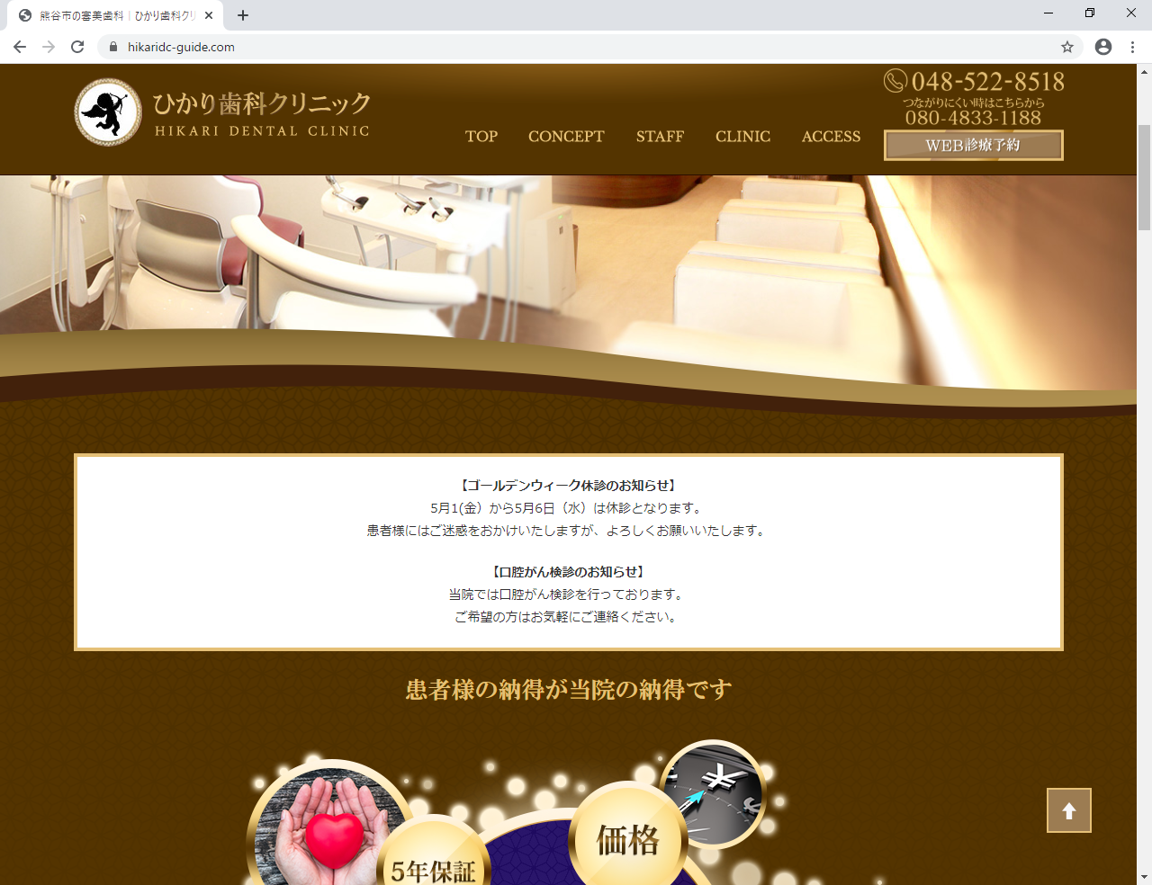

 | 固定

<meta name="viewport" content="width=device-width, target-densitydpi=160dpi, initial-scale=1" />

 | 外部予約サイト⇒新規に作成するサイトにもこのリンクは必要

 | 内部リンクファイルは２つのみ

